상품제안서
에코 포토글라스 컵 | 상품코드: F16028

 |  |  |  |  |  |  | 02-412-0044 | www.easy1.co.kr
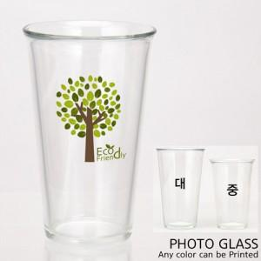 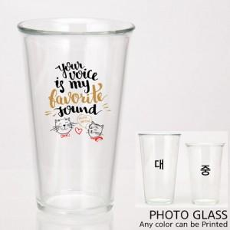

【상세/제작정보】 | ★세척은 미온수에 부드러운 스펀지를 이용 가볍게 닦아주시면 됩니다. ★오븐 식기세척기 전자레인지 등의 사용은 권장하지 않습니다.

【인쇄/포장옵션】 | 풀칼라 / 포장불가능

【공급단가】 | 수량 | 100~ | 300~ | 500~ | 1,000~ | 2,000~
*VAT별도 | 370ml | 5,740원 | 5,530원 | 5,330원 | 5,120원 | 4,920원
 | 510ml | 6,230원 | 6,000원 | 5,780원 | 5,560원 | 5,340원

【상품 URL】 | https://dev.easy1.co.kr:443/src/goods_detail.php?gdno=16028

